Sheet1
图书目录（50本）
序号 | 书本名称 | 图片
1 | 猜哟，猜哟，水灯节 | 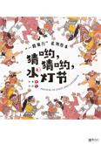
2 | 谷种的故事 | 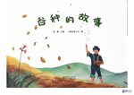
3 | 老榕树与小松鼠 | 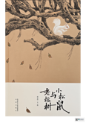
4 | 一起玩真好 | 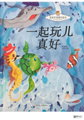
5 | 谁实话，真好 | 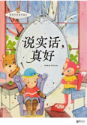
6 | 你很棒 | 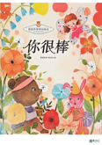
7 | 不要乱吃东西 | 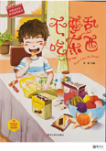
8 | 小雪球的梦想 | 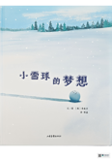
9 | 小小虎头鞋 | 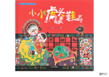
10 | 我的情绪小怪兽 | 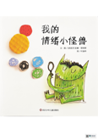
11 | 猜一猜我是谁？ | 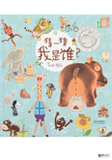
12 | 台风来了不要外出，注意安全 | 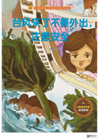
13 | 粽子变重了 | 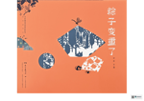
14 | 月饼失踪了 | 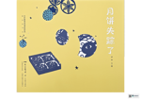
15 | 兔子和蜗牛 | 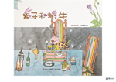
16 | 我有长辫子啦 | 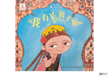
17 | 别想欺负我 | 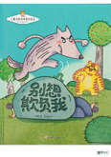
18 | 大船 | 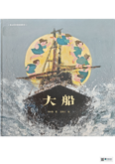
19 | 飞飞飞 | 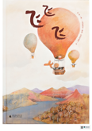
20 | 只能和你玩？ | 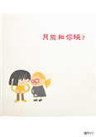
21 | 两个小八路 | 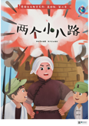
22 | 不哭闹，清楚的说 | 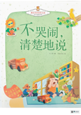
23 | 来到北京开大会 | 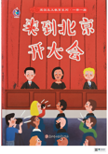
24 | 不害怕，勇敢地问 | 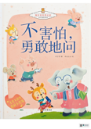
25 | 蓝色的海洋 | 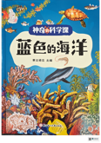
26 | 春姑娘苏醒了 | 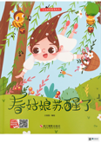
27 | 宝宝不要单独去玩皮划艇 | 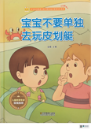
28 | 我爱五星红旗 | 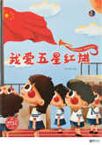
29 | 小侦查员郭滴海 | 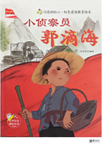
30 | 大江保卫战 | 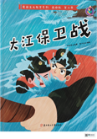
31 | 闪闪的红星 | 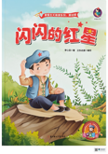
32 | 七根火柴 | 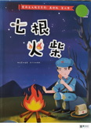
33 | 手术台就是阵地 | 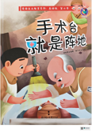
34 | 小哨兵周银海 | 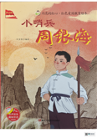
35 | 狼牙山五壮士 | 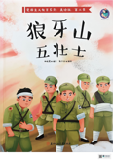
36 | 蒲公英就是蒲公英 | 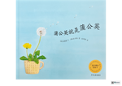
37 | 小猪埃德加 | 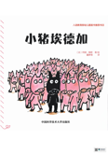
38 | 敲门小熊 | 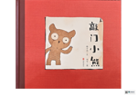
39 | 一块小手帕 | 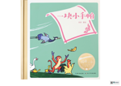
40 | 多多的鲸鱼 | 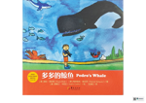
41 | 爱吃水果的牛 | 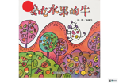
42 | 去冒险 | 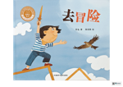
43 | 金牌邮递员 | 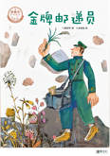
44 | 雪人 | 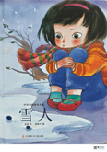
45 | 萝卜回来了 | 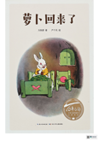
46 | 花椒树 | 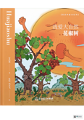
47 | 我家附近的野花 | 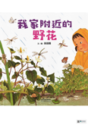
48 | 两千年前的冰箱 | 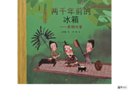
49 | 九色鹿 | 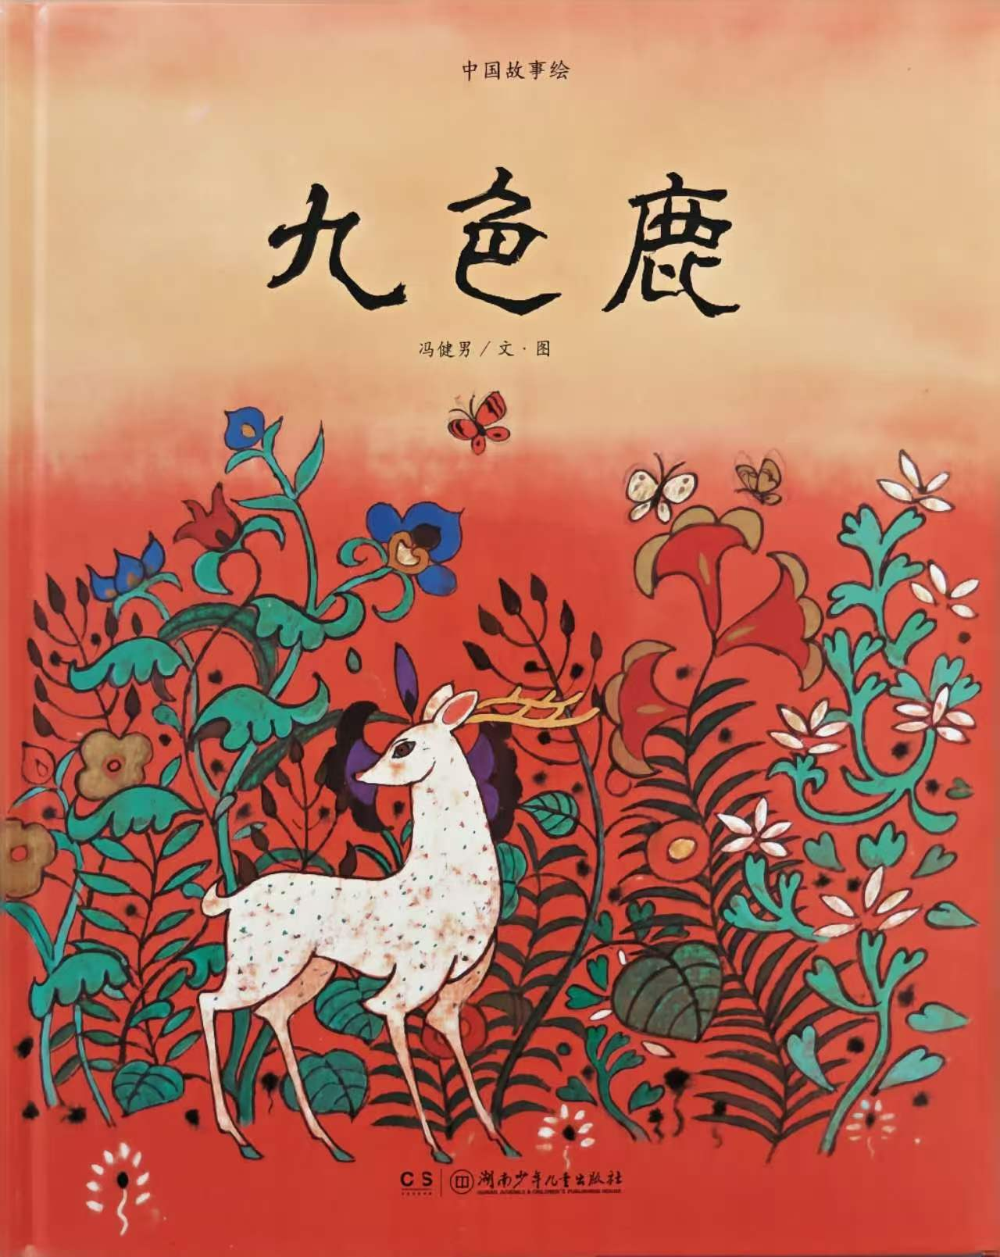
50 | 姑姑的树 | 